Sheet1
1号楼11楼骨外三区定制家具
名称 | 数量 | 单位 | 预算价 | 预算目录 | 需求 | 规格大小 | 金额 | 图样
简易桌 | 2 | 张 | 400 | A05019900-其他家具 | 材质：生态多层板。 桌面形状：圆形，厚25mm。桌面直径80cm，双层。约5cm加宽桌腿+防滑脚垫。圆弧桌边。 | 80*70cm | 800 | 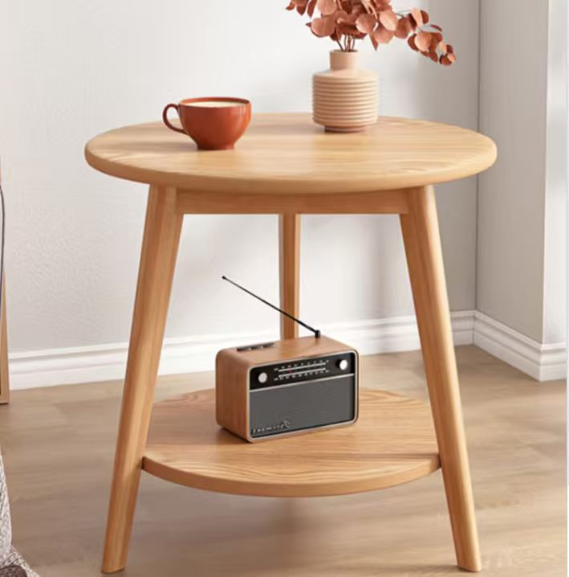
简易椅 | 6 | 张 | 350 | A05019900-其他家具 | 主体材质采用优质生态实木板。坐面，靠背采用优质超纤皮内填充高回弹海绵 | 68*50*77cm | 2100 | 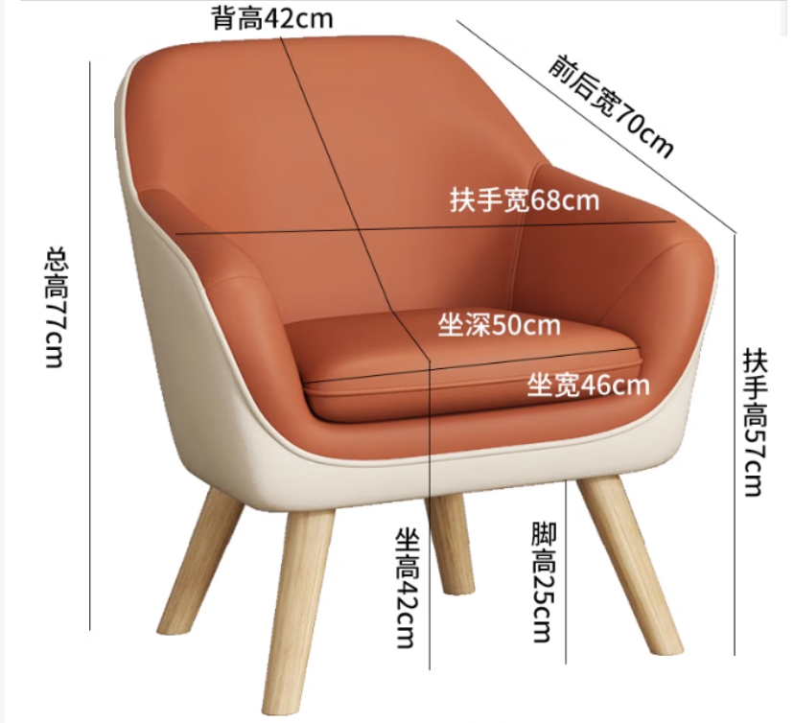
合计 |  |  |  |  |  |  | 2900

